2022-河北单招报录比
河北单招2022报录比（非官方数据，仅供参考）

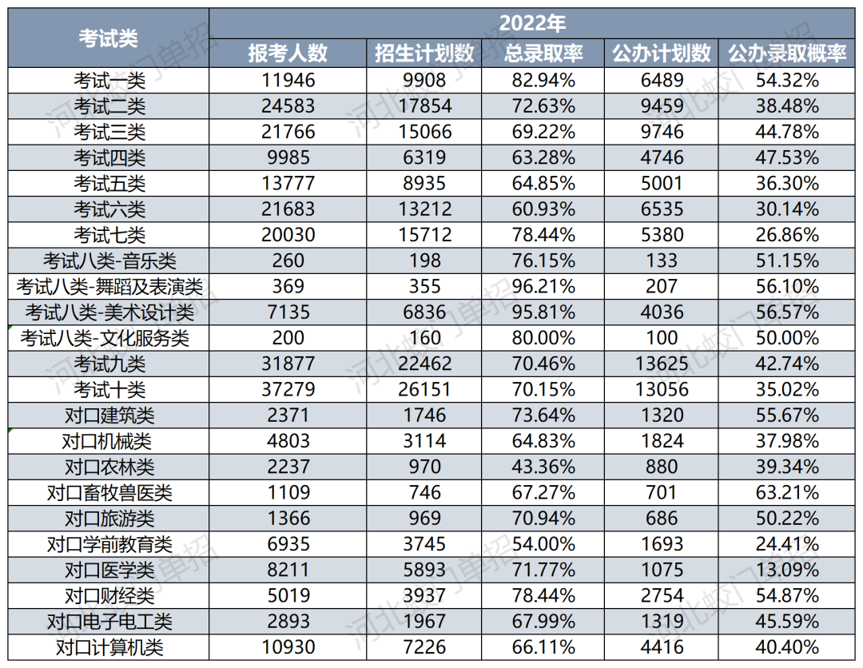 | 